定投计划
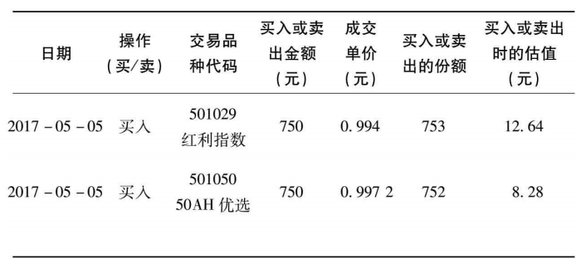
定投计划表 1.梳理现金流 （1）我的家庭月收入是____元，家庭月开支是____元。每个月剩余资金__3000__元（剩余资金＝月收入-月开支）。 （2）每个月的剩余资金__3000__，我打算拿出___50_%的比例来定投（一般50%比较合适），也就是说，每个月我能用来定投指数基金的资金是__3000__元。 2.选择适合定投的指数基金通过公众号，查找出当前处于低估、适合定投的指数基金有____只，分别是：____。我的每月定投资金在1000~3000元或以上，可以选2~3只，我选择____，每只指数基金的定投金额分别为_1000___。 3.构建定投计划 （1）寻找适合自己的定投渠道。□我有过投资股票的经验，熟悉场内操作，可以从场内入手，券商____是，使用的股票交易软件是____。□我是新人，刚开始接触定投，可以从场外开始入手，选择场外的定投平台是____。 （2）确定每月的定投日期。我选择每月__1__日作为定投日进行定投，原因是（比如这是每月发工资后的第一天），将本月定投资金投入到低估值指数基金上。 （3）列出投资策略。我的投资策略是：在指数基金低估的时候，坚持每月定投。在指数基金恢复正常估值的时候，坚定持有基金份额。到牛市指数基金高估的时候，分批卖出获利。 4.做好定投记录在记录定投信息的时候，主要需要记录的是：定投的时间、定投的操作（买/卖）、定投买入或卖出的品种、定投买入或卖出的总金额、成交的基金份额数量、买入或卖出的估值。可制作“定投记录表”
日期 | 操作（买/卖） | 交易品种代码 | 买入或卖出金额（元） | 成交单价（元） | 买入或卖出的份额 | 买入或卖出时的估值

